Sheet1
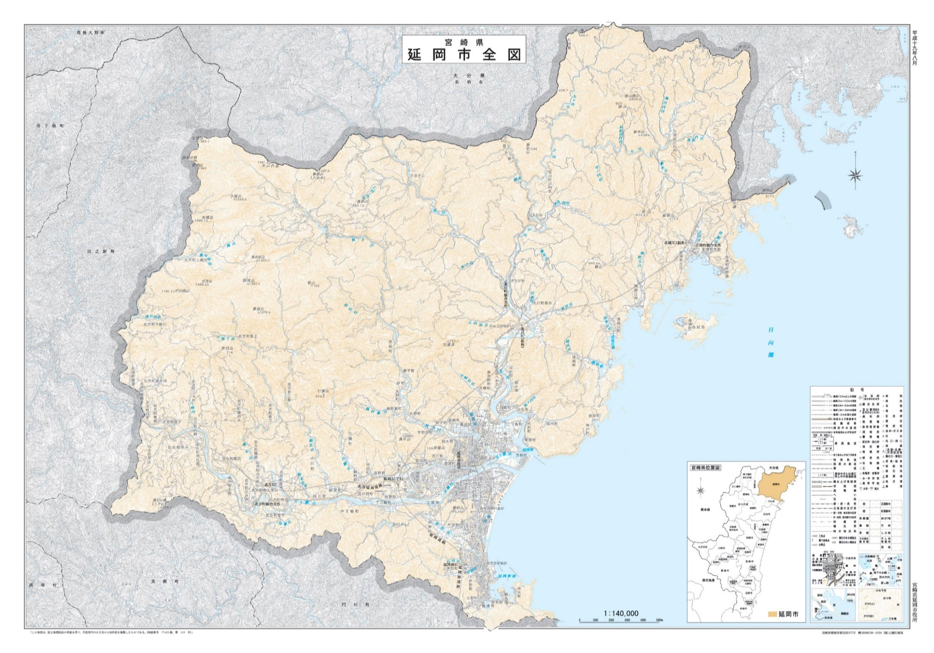
市有林赤谷山立木売払現地説明会
会場等資料
北川町川内名字赤谷山2277番 現地説明会 集合場所 位置図
現地説明会日時：令和8年9月7日（月） 午前10時集合（現地へ移動）
集 合 場 所 ：北川町北川体育館駐車場

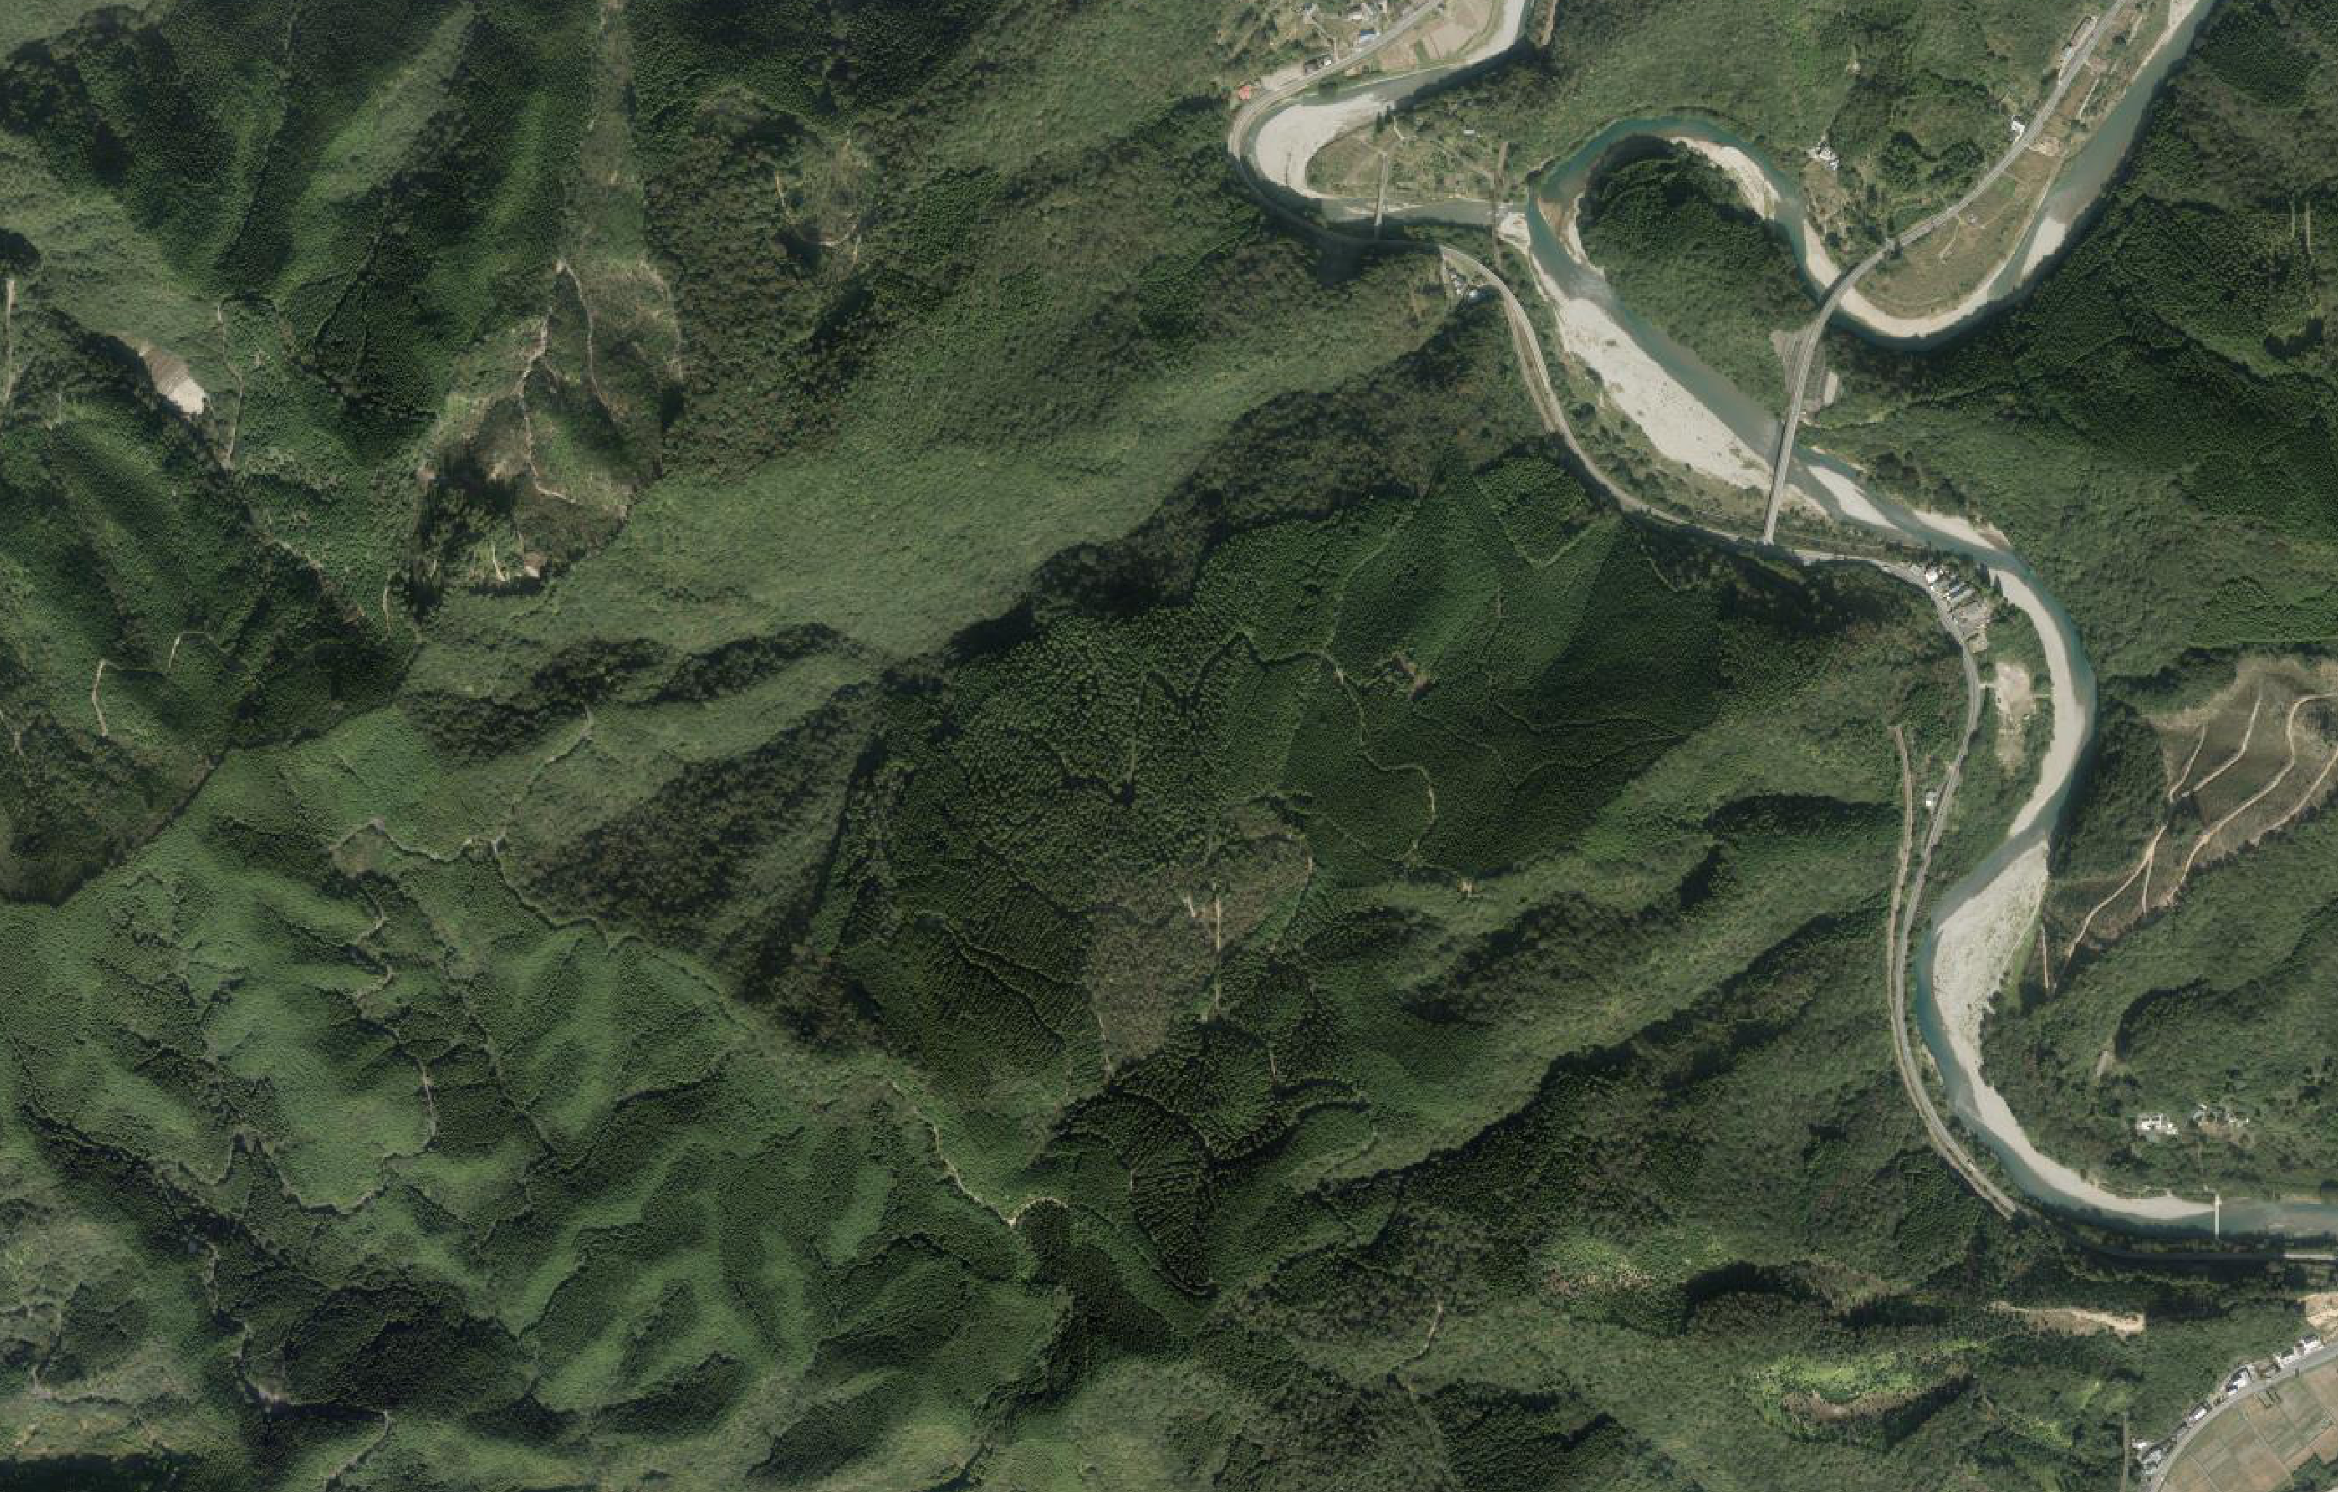

葛葉大橋

国道１０号

赤谷山市有林
市有林赤谷山

現地説明会集合場所
北川体育館 駐車場

延岡市役所

